Лист_1
 | Идентификатор |  |  |  |  |  | Форма N ПД-4

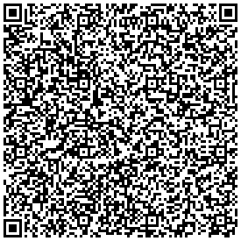
ИЗВЕЩЕНИЕ |  |  | ИНН 7724068140 КПП 614343002 УФК по Нижегородской области (ВИТИ НИЯУ МИФИ л/с 30586У68340)
 |  |  | (ИНН и наименование получателя платежа)
 |  |  | р/с № 03214643000000013230
 |  |  | (номер счета получателя платежа)
 |  |  | ОКЦ № 1 ВВГУ Банка России//УФК по Нижегородской области г. Нижний Новгород
 |  |  | (наименование банка и банковские реквизиты)
 |  |  | БИК 012202102 |  | к/с 40102810745370000024
 |  |  | КБК 00000000000000000130 ОКТМО 60712000
 |  |  | Оплата за обучение по дог.№ . НДС не облагается.
 |  |  | (наименование платежа)
 |  |  | Дата | Сумма платежа

 |  |  | ,
 |  |  | (Ф.И.О., адрес плательщика)
Кассир |  |  | Плательщик

 |  |  | ИНН 7724068140 КПП 614343002 УФК по Нижегородской области (ВИТИ НИЯУ МИФИ л/с 30586У68340)
КВИТАНЦИЯ
 |  |  | (ИНН и наименование получателя платежа)
 |  |  | р/с № 03214643000000013230
 |  |  | (номер счета получателя платежа)
 |  |  | ОКЦ № 1 ВВГУ Банка России//УФК по Нижегородской области г. Нижний Новгород
 |  |  | (наименование банка и банковские реквизиты)
 |  |  | БИК 012202102 |  |  | к/с 40102810745370000024
 |  |  | КБК 00000000000000000130 ОКТМО 60712000
 |  |  | Оплата за обучение по дог.№ . НДС не облагается.
 |  |  | (наименование платежа)
 |  |  | Дата |  |  | Сумма платежа

 |  |  | ,
 |  |  | (Ф.И.О., адрес плательщика)
Кассир |  |  | Плательщик

 |  | В назначении платежа указывать ФИО студента и № договора

